상품제안서
PD 22.5W 10,000mAh 고속 도킹형 보조배터리(2대 동시충전) | 상품코드: F29451

 |  |  |  |  |  |  | 02-412-0044 | www.easy1.co.kr
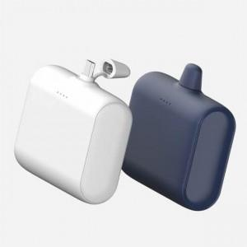

【상세/제작정보】

【인쇄/포장옵션】 | 레이저, 풀칼라, 개별인쇄 / 포장지포장

【공급단가】 | 수량 | 100~ | 300~ | 500~ | 1,000~ | 3,000~
*VAT별도 | 단가 | 13,200원 | 12,980원 | 12,650원 | 12,430원 | 12,100원

【상품 URL】 | https://dev.easy1.co.kr:443/src/goods_detail.php?gdno=29451

